Sheet1
如何快速深入的学习一个新技术或者是一个知识点

我们有一个需求
1. 项目开发时，我们需要解决某个问题 【页面布局刷新问题】
2. 跳槽，学习新技术
先看看使用现有的技术能否解决这个问题
可以解决
(1) 使用传统的方法 iframe
发现使用传统的方法可以解决，但是不够好
(2) 使用新技术-》ajax
学习一下新技术或者知识点的
(1)原理
(2)基本语法

讨论这个新技术或者知识点的细节
（1）怎么使用更规范
（2）使用陷阱
(3) 需要使用时，注意什么...
体现一个程序员水平
快速入门案例
1. 简单
2. 了解新技术或者知识点的基本使用
这里不需要涉及技术细节

1. 要秘书记下他说的内容
2. 把说的内容打印出来
3. 把内容传真给xx公司

秘书
老板

编写程序去指挥电脑 ,编写源代码 main.go
func main() {
fmt.Println("指令2")
fmt.Println("指令2")
fmt.Println("指令3")
}
程序员将main.go源码进行编译出来，得到一个可执行文件（二进制文件） main.exe

程序员
电脑
windows
linux
mac

windows
VSCode-darwin-stable.zip
Linux(ubuntu)
Linux SDK
分不同版本
。。。

mac
Mac SDK

main.go c/ d/ f
fun main(){
fmt.Println("hello..")
}
暴风音影
需要编译成可执行文件。。
就是需要SDK提供的工具和API
go run ...

go程序的目录结构
d:/goproject
|
_

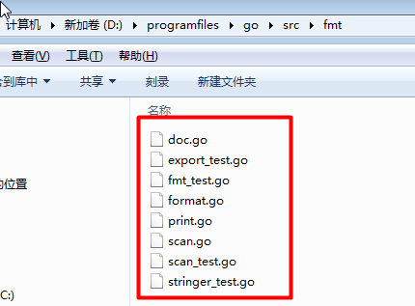
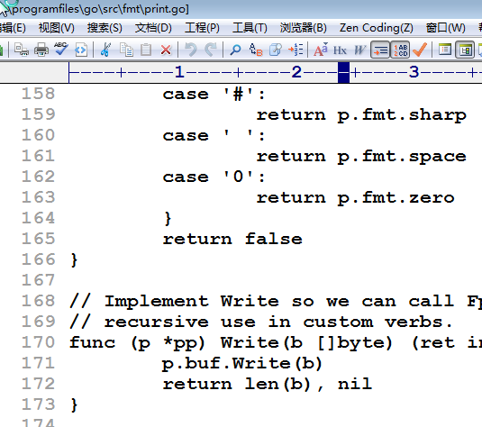
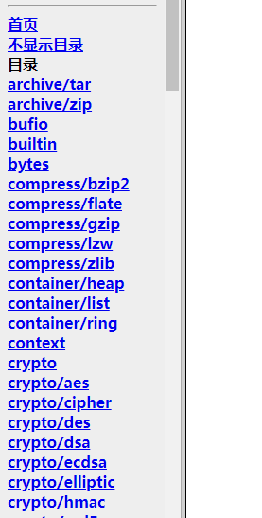
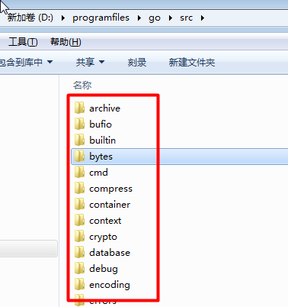

Golang中，调用一个函数的方式：
import 包
使用包的函数
包名.函数名 //细节后面还会讲解

fmt

内存

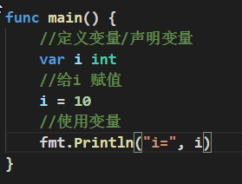
加载
i
40

utf-8（使用最多）
字符 码值
中 20013
国 22269
你
好
ASCII表
字符 码值
a 97
0 48
...

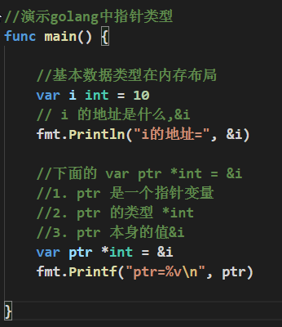

内存

0xc04204e080

i
10

0xc04206c020
0xc04204e080
ptr

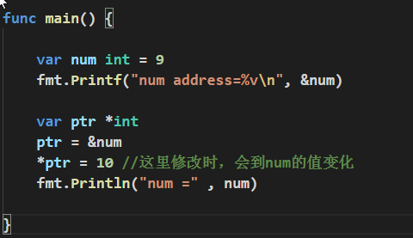

0xc042010098

num
10

ptr
0xc042010098

内存

栈区
值类型数据，通常是在栈区
堆区
引用类型，通常在堆区分配空间

2&3
2 的补码 0000 0010
3 的补码 0000 0011
2&3 0000 0010 => 2
2|3=?
2 的补码 0000 0010
3 的补码 0000 0011
2|3 0000 0011 => 3
2^3
2 的补码 0000 0010
3 的补码 0000 0011
2^3 0000 0001 =>1
-2^2
-2 的原码 1000 0010 =》反码 1111 1101 => 补码 1111 1110
1111 1110
2 的补码 0000 0010
-2^2 1111 1100 （补码） ===》 原码
1111 1100 =》 反码 1111 1011 =》 原码 1000 0100 ==》 -4

